关系图
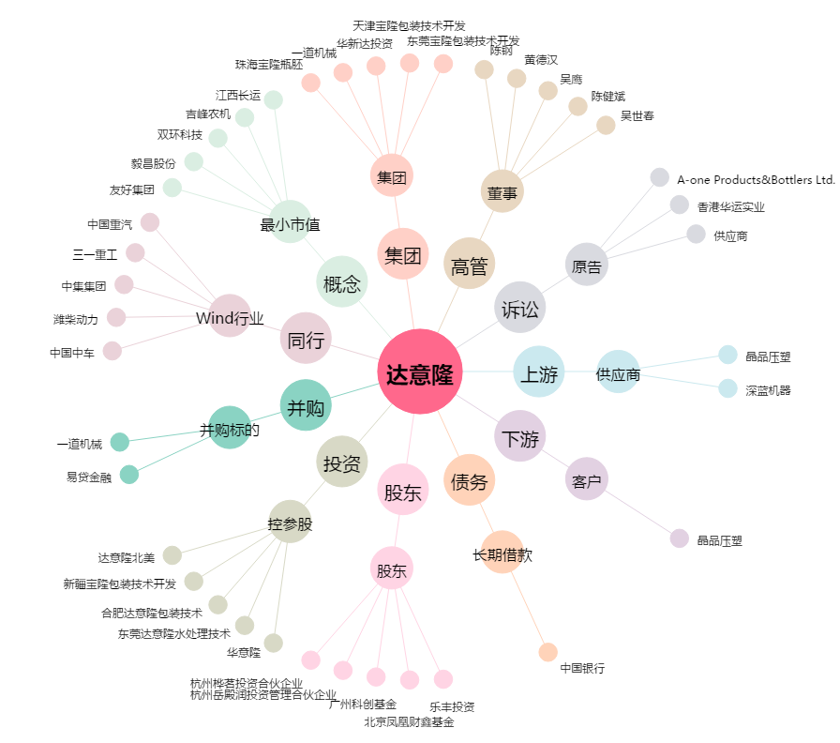
达意隆[002209.SZ] - 关系概览图

